QT1
 | PHÂN TÍCH RỦI RO THEO FMEA / FMECA
 | Failure Mode and Effects Analysis (FMEA) / Failure Mode, Effects & Criticality Analysis(FMECA)
Quy trình đào tạo nhân lực tại công ty X |  |  |  |  |  |  |  |  | Đánh giá lại rủi ro và cơ hội |  |  | Hành động đề nghị (Có/Không)
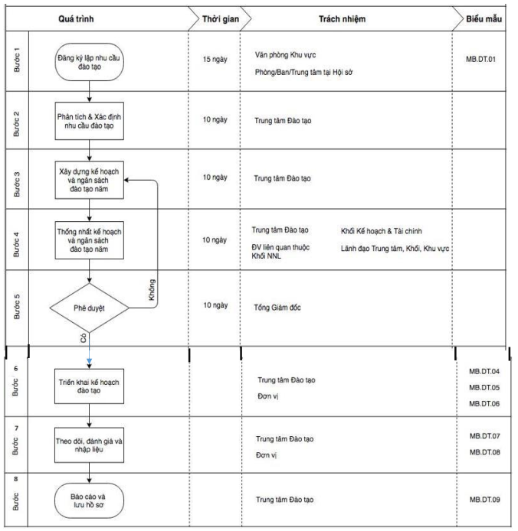
 | Bước | Rủi ro tiềm ẩn | Nguyên nhân của rủi ro | Khả năng xảy ra | Hậu quả có thể gây ra | Mức độ ảnh hưởng | Số RPN1 | Biện pháp kiểm soát hiện hữu | Khả năng xảy ra | Mức độ ảnh hưởng | Số RPN2 | Duy trì BPKS hiện hữu | Bổ sung/thay thế BPKS hoặc hành động khác | Người làm
 | Bước 1: Đăng ký lập nhu cầu đào tạo | TTĐT không nhận được bản đăng kí từ các đơn vị | Các đơn vị không tuân theo kế hoạch làm việc | 2 | Thông tin bản đăng kí đào tạo nhân lực từ các đơn vị không được xử lí | 1 | 2 | Thực hiện răn đe bằng cách hình thức phạt như trừ tiền lương với các đơn vị không tuân thủ đúng kế hoạch làm việc | 1 | 1 | 1 | Có | Không | Phòng/Ban/Trung tâm từ Hội sở
 | Bước 2: Phân tích và xác định nhu cầu đào tạo | TTĐT đánh giá sai về mức độ ưu tiên của các nhu cầu đào tạo | TTĐT bất cẩn hoặc thiếu kinh nghiệm, kiến thức trong việc phân tích và đánh giá | 2 | Các nhu cầu đào tạo được triển khai không đúng, dẫn đến nhận lực không được đào tạo đúng cách | 1 | 2 | Luôn nâng cao kiến thức và khả năng phân tích xử lí của TTĐT | 1 | 1 | 1 | Có | Không | TTĐT
 | Bước 3: Xây dựng kế hoạch và ngân sách đào tạo năm | Kế hoạch không được xây dựng | Không đủ ngân sách | 2 | Kế hoạch đào tạo nhân lực không được thực hiện. Nhân lực không được đào tạo | 2 | 4 | Luôn có nguồn ngân sách dự trữ cho các kế hoạch đào tạo | 2 | 1 | 2 | Có | Không | TTĐT
 | Bước 4: Thống nhất kế hoạch và ngân sách đào tạo năm | Kế hoạch không được thống nhất | Một trong các phòng/đơn vị không thể kí tên phê duyệt do bận | 2 | Kế hoạch không được thống nhất dẫn đến không thực hiện được | 1 | 2 | Các phòng/đơn vị luôn sắp xếp người có tín nhiệm để kí tên phê duyệt kế hoạch | 1 | 1 | 1 | Có | Không
 | Bước 5: Phê duyệt | Kế hoạch không được phê duyệt | TGĐ không có mặt vào lúc phê duyệt | 2 | Kế hoạch không được phê duyệt theo thời gian quy định | 1 | 2 | TGĐ đề cử một người có tín nhiệm để thay mặt TGĐ kí vào kế hoạch | 1 | 1 | 1 | Có | Không | TGĐ
 | Bước 6: Triển khai kế hoạch đào tạo | Không tìm được giảng viên | Các giảng viên đều bận hoặc chi phí thuê quá đắt | 2 | Kế hoạch triển khai đào tạo không được thực hiện | 1 | 2 | Luôn đào tạo sẵn đội ngũ giảng viên nội bộ chất lượng cao | 1 | 1 | 1 | Có | Không | TTĐT
 | Bước 7: Theo dõi, đánh giá và nhập liệu | Dữ liệu đào tạo không được lưu trữ | Hệ thống quản lí và lưu trữ dữ liệu bị hư hỏng | 2 | Toàn bộ dữ liệu đào tạo sẽ bị mất | 2 | 4 | Xây dựng hệ thống quản lí và lưu trữ dữ liệu backup | 2 | 1 | 2 | Có | Không | TTĐT
 | Bước 8: Báo cáo và lưu hồ sơ | Hồ sơ không đầy đủ | TTĐT bất cẩn làm mất 1 trong số tài liệu của hồ sơ | 2 | Hồ sơ không đầy đủ bộ các văn bản phải lưu trữ theo Quy định của doanh nghiệp; các tập tin số khác thu thập được không đúng quy cách của một Phiếu Yêu cầu | 1 | 2 | TTĐT làm lại hồ sơ bị mất và xin các chữ kí từ những đơn vị liên quan. | 1 | 1 | 1 | Có | Không | TTĐT

QT2
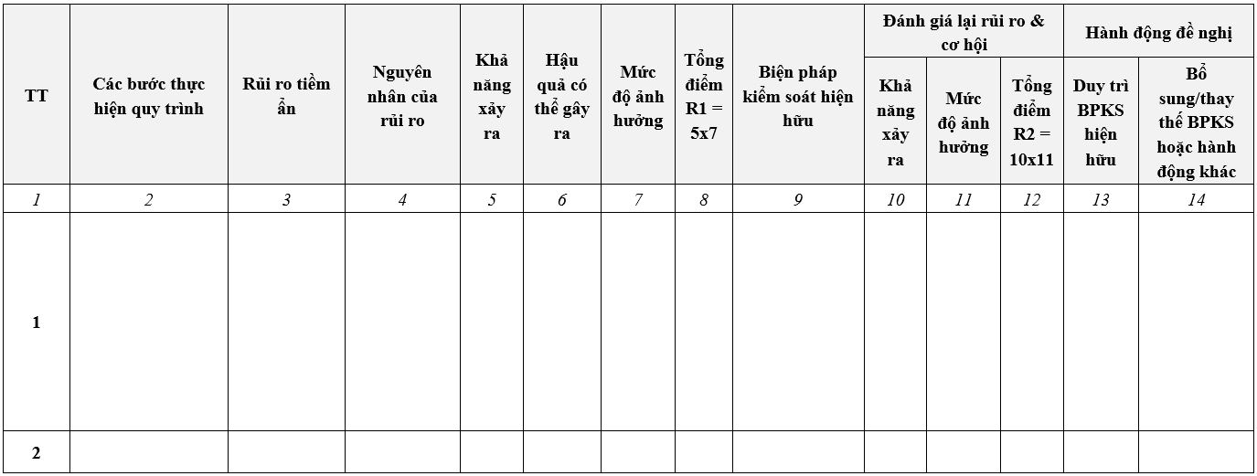
 | QUY TRÌNH MỞ PORT TRUY CẬP VÀO HỆ THỐNG MÁY CHỦ TRÊN THIẾT BỊ TƯỜNG LỬA

 | PHÂN TÍCH RỦI RO THEO FMEA
 | Failure Mode and Effects Analysis (FMEA) / Failure Mode, Effects & Criticality Analysis(FMECA)
 |  |  |  |  |  |  |  |  | Đánh giá lại rủi ro và cơ hội |  |  | Hành động đề nghị (Có/Không)
stt | Bước | Rủi ro tiềm ẩn | Nguyên nhân của rủi ro | Khả năng xảy ra (Xếp hạng theo thang đo)- Occ | Hậu quả có thể gây ra | Mức độ ảnh hưởng (Xếp hạng theo thang đo) - Sev | Số RPN1 = (5)x(7) | Biện pháp kiểm soát hiện hữu | Khả năng xảy ra (Xếp hạng theo thang đo)- Occ | Mức độ ảnh hưởng (Xếp hạng theo thang đo) - Sev | Số RPN2 = (10)x(11) | Duy trì BPKS hiện hữu (Có/Không) | Bổ sung/thay thế BPKS hoặc hành động khác (Có/Không)
(1) | (2) | (3) | (4) | (5) | (6) | (7) | (8) | (9) | (10) | (11) | (12) | (13) | (14)
1 | 1.Gửi yêu cầu | Phiếu yêu cầu mở port không hoàn chỉnh | Chưa có xác nhận của lãnh đạo phòng | 2 | Yêu cầu mở port của nhân viên không được thực hiện, dẫn đến công việc bị gián đoạn | 2 | 4 | Lãnh đạo phòng đề cử 1 người có tín nhiệm để thay mặt xác nhận | 2 | 1 | 2 | Có | Không
2 | 2.Tiếp nhận phiếu yêu cầu | Không tiếp nhận được phiếu yêu cầu | Phiếu yêu cầu bị lạc mất | 2 | Bộ phận mạng không thể xử lí được, dẫn đến công việc của nhân viên bị gián đoạn | 1 | 2 | Lưu trữ phiếu yêu cầu trên máy tính để có thể in ra lại | 1 | 1 | 1 | Có | Không
3 | 3.Kiểm tra phiếu yêu cầu | Thiếu sót trong kiểm tra yêu cầu đầy đủ của phiếu xác nhận | Trưởng bộ phận làm việc bất cẩn, thiếu trách nhiệm | 2 | Phiếu yêu cầu mở port có thông tin không hợp lệ, nếu port được mở sẽ có khả năng gây nguy hiểm cho hệ thống | 2 | 4 | Xử phạt như trừ lương với những sự việc thiếu trách nhiệm và bất cẩn | 2 | 1 | 2 | Có | Không
4 | 4.Kiểm soát | Thiếu sót trong kiểm tra yêu cầu đầy đủ của phiếu xác nhận | Trưởng phòng Bảo mật làm việc bất cẩn, thiếu trách nhiệm | 2 | Phiếu yêu cầu mở port có thông tin không hợp lệ, nếu port được mở sẽ có khả năng gây nguy hiểm cho hệ thống | 2 | 4 | Xử phạt như trừ lương với những sự việc thiếu trách nhiệm và bất cẩn | 2 | 1 | 2 | Có | Không
5 | 5.Thực hiện mở Port | Không mở port thành công | Do bị trùng với các port đã được cấu hình khác | 2 | Port vẫn không được mở, công việc của nhân viên bị gián đoạn | 2 | 4 | Có danh sách các port đang được mở để đối chiếu ở bước kiểm tra và kiểm soát | 1 | 1 | 1 | Có | Không
6 | 6.Thông báo hoàn thành mở Port | Không thông báo hoàn thành mở port thành công | Hệ thống email, tin nhắn SMS, S-office bị hư hỏng hoặc đang trong lúc bảo trì | 2 | Nhân viên không nắm bắt được port có được mở hay chưa, dẫn đến công việc vẫn bị trì trệ | 1 | 2 | Sử dụng kênh giao tiếp khác như Zalo | 1 | 1 | 1 | Có | Không
7 | 7.Kiểm tra kết quả thực hiện | Port được mở không giống mới port trong phiếu yêu cầu | Do bộ phận quản trị mạng và thiết bị bảo mật cẩu thả, mở sai port | 2 | Port không được mở và công việc bị gián đoạn | 1 | 2 | Có hình thức răn đe với các trường hợp cẩu thả của nhân viên | 1 | 1 | 1 | Có | Không
8 | 8.Lưu hồ sơ | Không tuân thủ hướng dẫn trong quy trình/quy định tại Doanh nghiệp; hướng dẫn của cơ quan kiểm toán khi ghi nhận kết quả hoạt động hoặc sự việc phát sinh; | Quá nhiều biểu mẫu khác nhau và yêu cầu khác nhau trong các phiếu | 1 | Người kiểm duyệt có thể bỏ sót một vài thông tin | 2 | 2 | Xác nhận phiếu qua hệ thống ứng dụng nội bộ của công ty | 1 | 1 | 1 | Có | Không
9 |  |  |  | 2 |  | 2 | 4 |  | 2 | 1 | 2
10 |  |  |  | 2 |  | 2 | 4 |  | 2 | 1 | 2

QT3
 | PHÂN TÍCH RỦI RO THEO FMEA / FMECA
 | Failure Mode and Effects Analysis (FMEA) / Failure Mode, Effects & Criticality Analysis(FMECA)
Quy trình mở port truy cập vào mạng công ty |  |  |  |  |  |  |  |  | Đánh giá lại rủi ro và cơ hội |  |  | Hành động đề nghị (Có/Không)
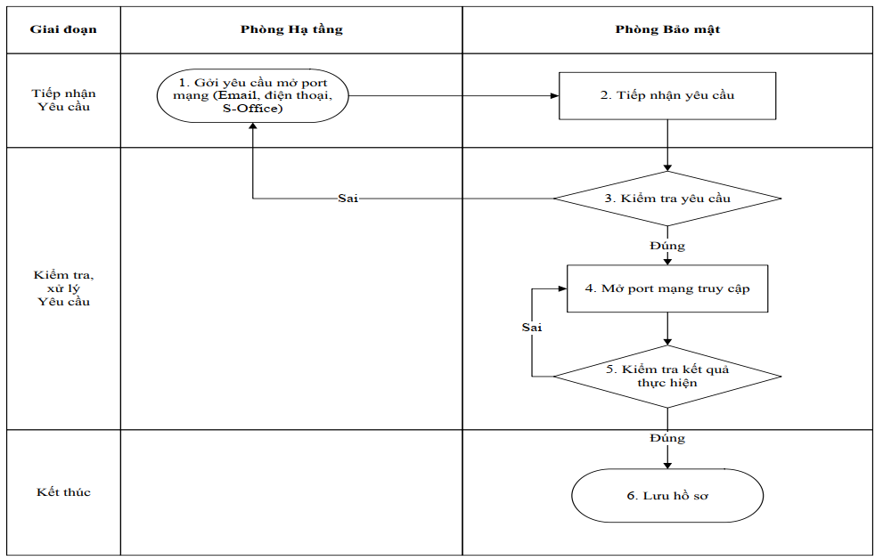
 | Bước | Rủi ro tiềm ẩn | Nguyên nhân của rủi ro | Khả năng xảy ra | Hậu quả có thể gây ra | Mức độ ảnh hưởng | Số RPN1 | Biện pháp kiểm soát hiện hữu | Khả năng xảy ra | Mức độ ảnh hưởng | Số RPN2 | Duy trì BPKS hiện hữu | Bổ sung/thay thế BPKS hoặc hành động khác | Người làm
 | Bước 1: Gởi yêu cầu mở port mạng | Yêu cầu mở port không được gửi | Hệ thống Email, điện thoại, S-office bị hư hỏng hoặc đang trong trạng thái bảo trì | 2 | Không gửi yêu cầu được, không mở port thành công nên công việc bị gián đoạn | 1 | 2 | Sử dụng 1 kênh liên lạc dự phòng như Whatsapp, Zalo | 1 | 1 | 1 | Có | Không
 | Bước 2: Tiếp nhận yêu cầu | Yêu cầu mở port không được tiếp nhận | Hệ thống Email, điện thoại, S-office bị hư hỏng hoặc đang trong trạng thái bảo trì | 2 | Phiếu yêu cầu không được tiếp nhận và xử lí | 1 | 2 | Sử dụng 1 kênh liên lạc dự phòng như Whatsapp, Zalo | 1 | 1 | 1 | Có | Không
 | Bước 3: Kiểm tra yêu cầu | Sai sót trong quá trình kiểm tra thiết bị | Nhân viên bất cẩn và thiếu trách nhiệm trong quá trình kiểm tra | 2 | Sử dụng thiết bị không hợp lệ, dẫn đến xảy ra một số lỗ hổng bảo mật | 2 | 4 | Có hình thức răn đe với những trường hợp làm việc bất cẩn, thiếu trách nhiệm | 2 | 1 | 2 | Có | Không
 | Bước 4: Mở port mạng truy cập | Port mạng truy cập không mở được | Bị conflict với port khác | 2 | Port yêu cầu không được mở, nhân viên vẫn không làm được việc | 1 | 2 | Có bước kiểm tra xem port yêu cầu có trùng với port nào đã có sẵn trong hệ thống chưa | 1 | 1 | 1 | Có | Không
 | Bước 5: Kiểm tra kết quả thực hiện | Port mở nhưng các máy ping vẫn không thông với nhau | Lỗi cấu hình ở máy | 2 | Nhân viên vẫn không mở port và truy cập vào mạng máy tính được | 1 | 2 | Có tài liệu hướng dẫn cấu hình các máy để các máy có thể kết nối trong mạng | 1 | 1 | 1 | Có | Không
 | Bước 6: Lưu hồ sơ | Hồ sơ không đầy đủ | Nhân sự bất cẩn làm mất 1 trong số tài liệu của hồ sơ | 2 | Hồ sơ không đầy đủ bộ các văn bản phải lưu trữ theo Quy định của doanh nghiệp; các tập tin số khác thu thập được không đúng quy cách của một Phiếu Yêu cầu | 1 | 2 | Nhân sự làm lại hồ sơ bị mất và xin các chữ kí từ những đơn vị liên quan. | 1 | 1 | 1 | Có | Không

QT4
 | PHÂN TÍCH RỦI RO THEO FMEA / FMECA
 | Failure Mode and Effects Analysis (FMEA) / Failure Mode, Effects & Criticality Analysis(FMECA)
Quy trình sự cố mạng phần mềm |  |  |  |  |  |  |  |  | Đánh giá lại rủi ro và cơ hội |  |  | Hành động đề nghị (Có/Không)
 | Bước | Rủi ro tiềm ẩn | Nguyên nhân của rủi ro | Khả năng xảy ra | Hậu quả có thể gây ra | Mức độ ảnh hưởng | Số RPN1 | Biện pháp kiểm soát hiện hữu | Khả năng xảy ra | Mức độ ảnh hưởng | Số RPN2 | Duy trì BPKS hiện hữu | Bổ sung/thay thế BPKS hoặc hành động khác | Người làm
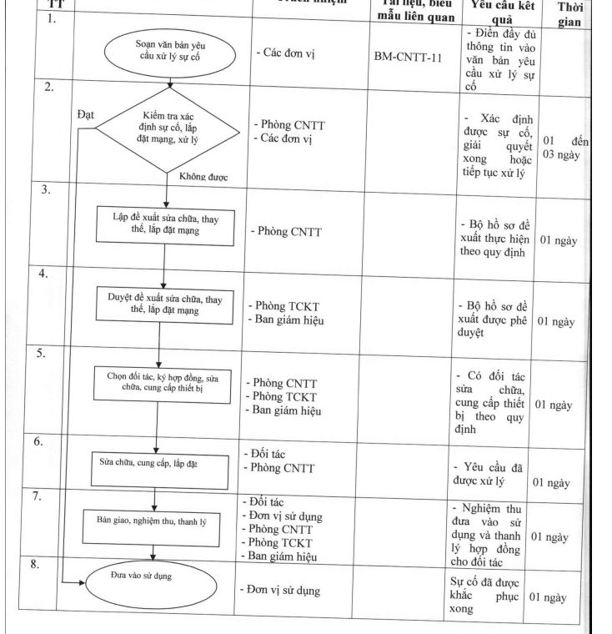
 | Bước 1: soạn văn bản yêu cầu xử lí sự cố | Văn bản xử lí sự cố được soạn sai, không theo quy chuẩn | Người viết làm việc thiếu trách nhiệm và bất cẩn | 2 | Thông tin sự cố bị truyền đạt sai hoặc không đầy đủ | 2 | 4 | Có tài liệu và biểu mẫu liên quan. Đồng thời có biện pháp răn đe với cách làm việc cẩu thả | 2 | 1 | 2 | Có | Không
 | Bước 2: kiểm tra xác định sự cố, lắp đặt mạng, xử lý | Sự cố không được kiểm tra và xử lý | Các cán bộ đều có việc bận nên không thể kiểm tra | 2 | Sự cố không được xử lí sẽ tiếp tục gây ra thiệt hại cho nhà trường | 2 | 4 | Luôn phân công các cán bộ trực thay ca nhau | 2 | 1 | 2 | Có | Không
 | Bước 3: lập đề xuất sửa chữa, thay thế, lắp đặt mạng | Đề xuất không hợp lý | Cán bộ kiểm tra và phân tích thiếu kiến thức xử lí sự cố. | 2 | Dẫn đến việc xử lí sự cố không đúng, vừa gây ra tốn thời gian, tài nguyên và công sức của nhà trường | 1 | 2 | Có các buổi đào tạo nội bộ để nâng cao khả năng xử lí sự cố của nhân viên | 1 | 1 | 1 | Có | Không
 | Bước 4: Duyệt đề xuất sữa chữa, thay thế, lắp đặt mạng | Đề xuất không được duyệt | Ban giám hiệu đi vắng | 2 | Sự cố không được xử lí sẽ tiếp tục gây ra thiệt hại cho nhà trường | 2 | 4 | Ban giám hiệu đề xuất một cán bộ có tín nhiệm cao để phê duyệt thay mặt | 1 | 1 | 1 | Có | Không
 | Bước 5: Chọn đối tác, ký hợp đồng, sữa chữa, cung cấp thiết bị | Chọn sai đối tác | Không nghiên cứu kĩ về thông tin đối tác | 2 | Dịch vụ đối tác cung cấp đắt hơn so với thị trường và chất lượng thấp | 1 | 2 | Có 1 phòng ban chuyên về đối ngoại để nghiên cứu thông tin của đối tác | 1 | 1 | 1 | Có | Không
 | Bước 6: Sữa chữa, cung cấp, lắp đặt | Qúa trình sữa chữa cung cấp lắp đặt kéo dài quá lâu | Đối tác làm việc thiếu chuyên nghiệp và không uy tín | 2 | Thời gian sữa chữa lâu gây gián đoạn công việc của nhà trường | 1 | 2 | Viết hợp đồng thỏa thuận về thời gian hoàn thành cho đối tác | 1 | 1 | 1 | Có | Không
 | Bước 7: Bàn giao, nghiệm thu, thanh lý | Các sản phẩm lắp đặt chất lượng thấp | Đối tác làm việc thiếu chuyên nghiệp và không uy tín | 2 | Không đảm bảo chất lượng của hệ thống sau khi sữa chữa | 2 | 4 | Viết hợp đồng thỏa thuận về yêu cầu chất lượng các sản phẩm cho đối tác | 1 | 1 | 1 | Có | Không
 | Bước 8: Đưa vào sử dụng | Một số thiết bị không hoạt động được | Sản phẩm chất lượng thấp và đối tác làm việc không uy tín | 2 | Hệ thống có khả năng gặp sự cố trong thời gian ngắn | 2 | 4 | Viết hợp đồng thỏa thuận về yêu cầu chất lượng các sản phẩm cho đối tác | 1 | 1 | 1 | Có | Không

QT6
 | PHÂN TÍCH RỦI RO THEO FMEA / FMECA
 | Failure Mode and Effects Analysis (FMEA) / Failure Mode, Effects & Criticality Analysis(FMECA)
Quy trình xử lí sự cố máy tính nhiễm virus/malware |  |  |  |  |  |  |  |  | Đánh giá lại rủi ro và cơ hội |  |  | Hành động đề nghị (Có/Không)
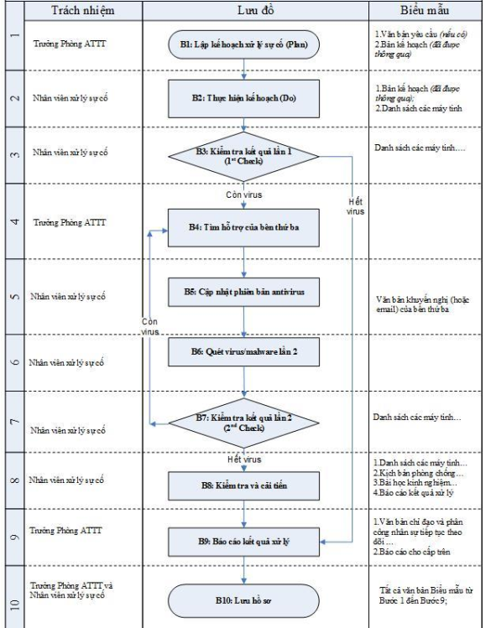
 | Bước | Rủi ro tiềm ẩn | Nguyên nhân của rủi ro | Khả năng xảy ra | Hậu quả có thể gây ra | Mức độ ảnh hưởng | Số RPN1 | Biện pháp kiểm soát hiện hữu | Khả năng xảy ra | Mức độ ảnh hưởng | Số RPN2 | Duy trì BPKS hiện hữu | Bổ sung/thay thế BPKS hoặc hành động khác | Người làm
 | Bước 1: Lập kế hoạch xử lýsự cố (“Plan”) | Kế hoạch chưa được phê duyệt | Lãnh đạo cấp cao vắng mặt | 2 | Kế hoạch xử lí sự cố không được thông qua, tình trạng sự cố trở nên tệ hơn | 2 | 4 | Lãnh đạo ủy quyền cho một người có tín nhiệm để thay mặt kí thông qua | 2 | 1 | 2 | Có | Không
 | Bước 2: Thực hiện kế hoạch (“Do”) | Sai sót trong quá trình xử lý sự cố | Nhân viên bất cẩn, không thực hiện theo đúng quy trình | 2 | Virus và Malware chưa được cách ly hoàn toàn khỏi máy tính | 2 | 4 | Có hình thức răn đe với những nhân viên thực hiện xử lí sự cố không tuân thủ theo quy trình | 2 | 1 | 2 | Có | Không
 | Bước 3: Kiểm tra kết quả lần 1 (“1st Check”) | Kết quả kiểm tra có sai sót (còn virus nhưng không phát hiện được) | Xuất hiện loại mã độc mới, nâng cao có khả năng qua mặt trình phát hiện | 2 | Hệ thống máy tính vẫn bị malware tấn công và gây hại | 2 | 4 | Cài đặt phần mêm anti-virus và luôn được cập nhật trước những biến thể malware mới | 2 | 1 | 2 | Có | Không
 | Bước 4: Tìm hỗ trợ của bên thứ ba | Không được nhận sự hỗ trợ kịp thời từ bên thứ ba | bên thứ ba có nhiều dự án khác và đang bận | 2 | Hệ thống máy tính vẫn bị malware tấn công và gây hại | 1 | 2 | Kết nối với nhiều bên thứ 3 dự phòng | 1 | 1 | 1 | Có | Không
 | Bước 5: Cập nhật phiên bản antivirus | Không cập nhật được phiên bản antivirus | Máy tính không đáp ứng đủ cấu hình của phiên bản mới của ant-virus | 2 | Không phát hiện được các loại mã độc mới | 1 | 2 | Xây dựng hệ thống máy tính với cấu hình mạnh, đáp ứng được cấu hình của các phần mềm antivirus mới | 1 | 1 | 1 | Có | Không
 | Bước 6: Quét virus / malware lần 2 | Qúa trình không được quét | Nhân viên xử lý sự cố chủ quan, nghĩ rằng không còn malware | 2 | Hệ thống máy tính vẫn bị malware tấn công và gây hại | 2 | 4 | Có hình thức răn đe với những nhân viên thực hiện xử lí sự cố không tuân thủ theo quy trình | 1 | 1 | 1 | Có | Không
 | Bước 7: Kiểm tra kết quả lần 2 (“2nd Check”) | Kết quả kiểm tra có sai sót (còn virus nhưng không phát hiện được) | Xuất hiện loại mã độc mới, nâng cao có khả năng qua mặt trình phát hiện | 2 | Hệ thống máy tính vẫn bị malware tấn công và gây hại | 2 | 4 | Cài đặt phần mêm anti-virus và luôn được cập nhật trước những biến thể malware mới | 2 | 1 | 2 | Có | Không
 | Bước 8: Kiểm tra và cải tiến (“Act”) | Nhân sự không báo cáo kết quả xử lí cho trưởng phòng ATTT | Nhân sự làm việc thiếu trách nhiệm | 2 | Trưởng phòng ATTT không nắm được tình hình hệ thống | 1 | 2 | Có hình thức răn đe với những nhân viên thực hiện xử lí sự cố không tuân thủ theo quy trình | 1 | 1 | 1 | Có | Không
 | Bước 9: Báo cáo kết quả xử lý | Trưởng phòng ATTT không phân công nhân sự để theo dõi hệ thống | Trưởng phòng ATTT làm việc thiếu trách nhiệm | 2 | Hệ thống có thể bị tấn công và khó có thể ứng cứu kịp thời | 1 | 2 | Có hình thức răn đe với những nhân viên thực hiện xử lí sự cố không tuân thủ theo quy trình | 1 | 1 | 1 | Có | Không
 | Bước 10: Lưu hồ sơ | Hồ sơ không đầy đủ | Nhân sự bất cẩn làm mất 1 trong số tài liệu của hồ sơ | 2 | Hồ sơ không đầy đủ bộ các văn bản phải lưu trữ theo Quy định của doanh nghiệp; các tập tin số khác thu thập được không đúng quy cách của một Phiếu Yêu cầu | 1 | 2 | Nhân sự làm lại hồ sơ bị mất và xin các chữ kí từ những đơn vị liên quan. | 1 | 1 | 1 | Có | Không

